Hoja1
Q.A PAGINA WEB. |  | LOGOTIPO MAS GRANDE, MAS PODER

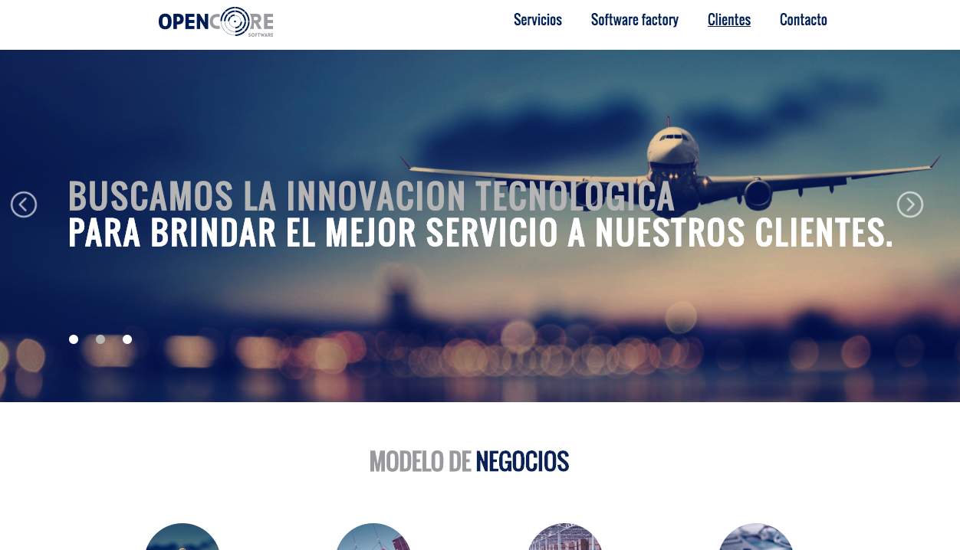
PANTALLA 1

 |  |  | ORDEN VISUAL DE LA PAGINA DE INICIO, PORQUE SE VE SEDORDENADO

PANTALLA 2 | VISUALMENTE SE VE DESORDENADO

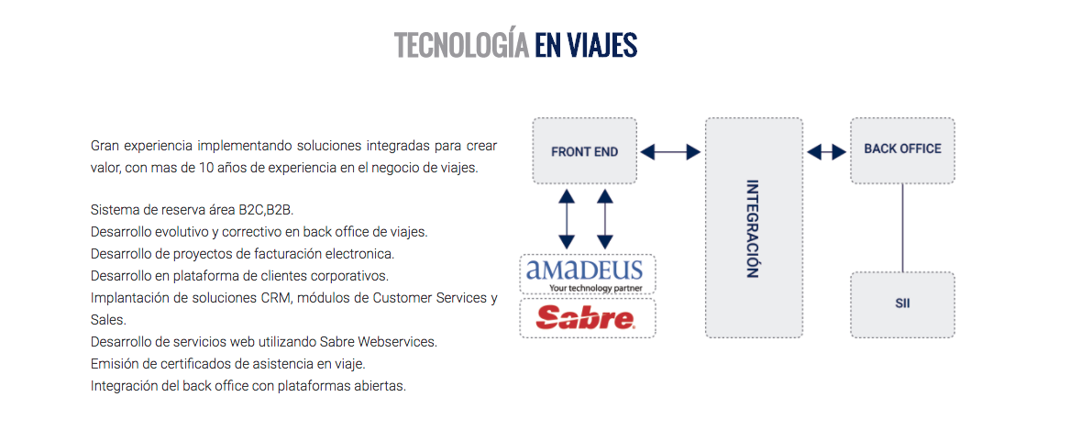

 |  |  |  | PERFIL DE DISEÑO MAS POTENTE
 |  |  |  |  | DIDFERENCIAS DE CONTRASTE CON LOS COLORES ORIGINALES DE LA PAGINA.

 |  |  |  |  |  | IMPACTO COLOR MAPA PUEDE SERVIR

 |  |  |  |  | CON CONCIDERAR FOTO

TEXTO MAS LLAMATIVO

PANTALLA 3

MUY BUENO

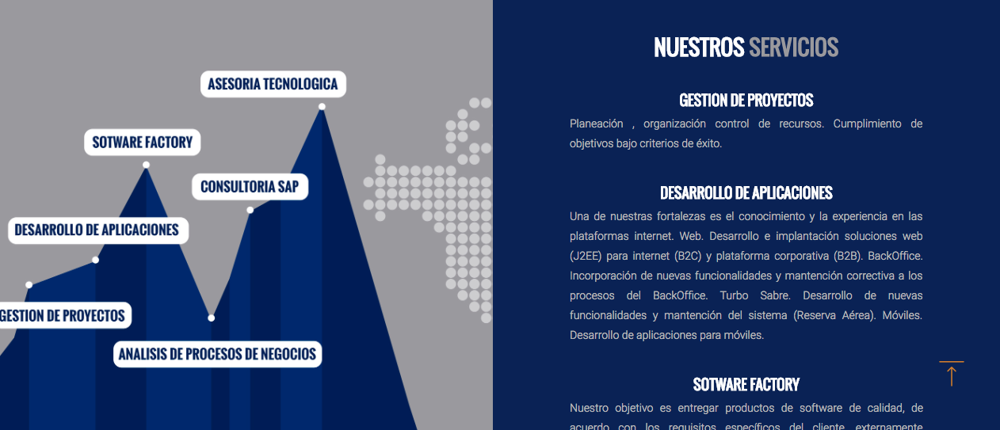

 |  |  |  |  |  | ORGANIZAR SE VEA MAS ORDENADO POTENCIA VISUAL
 |  |  |  |  |  |  | QUIZAS IMAGEN

PANTALLA 4

LOS CIRCULOS SE VEN MUY BIEN, PERO QUE LA INFORMACION ESTE ABAJO.

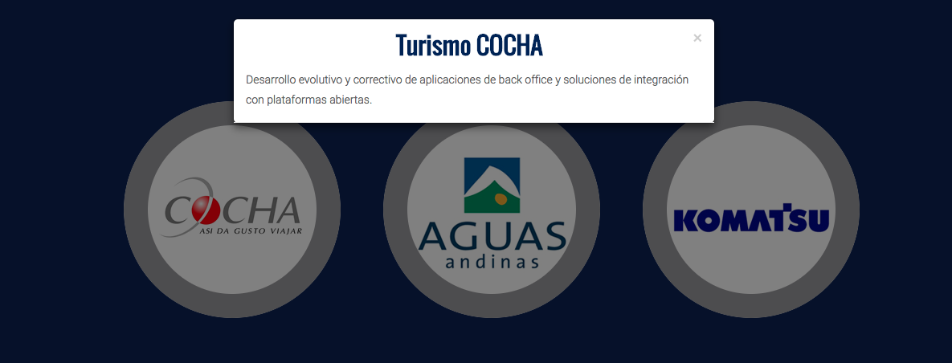
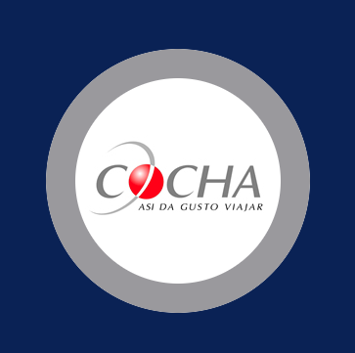

ESCRITURA AQUI ABAJO MAS DIDÀCTICO.

PANTALLA 5

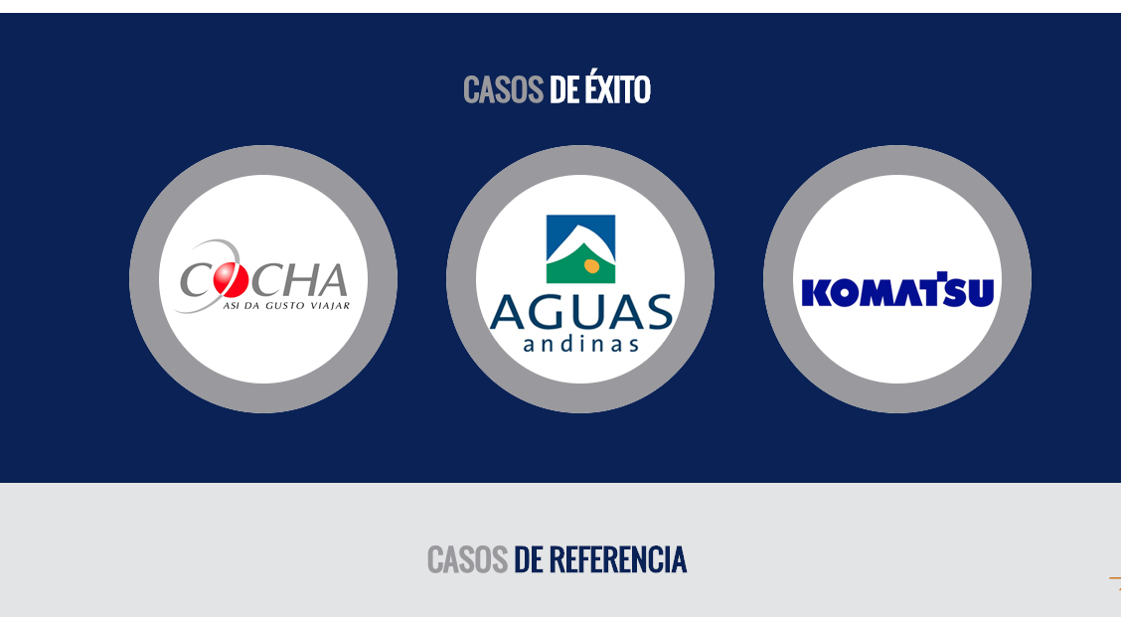

 |  |  |  |  |  | NO HAY CORRESPONDECIA CON LOS TITULOS

